LISTA DE PRECIOS
TIPO DE CAMBIO DE S/ A $ | 3.12 |  |  |  |  | RESPONSABLE DE CATALOGO | MARIA | PORCENTAJE | 23.00%
 |  |  |  |  |  |  |  |  | .
MINICODIGO | 823.94 | MINICODIGO | 1748.76 | MINICODIGO | 2623.14 | MINICODIGO | 466.1 | MINICODIGO | 472
CODIGO | 823.94 | CODIGO | 1748.76 | CODIGO | 2623.14 | CODIGO | 466.1 | CODIGO | 472
MODELO | ARGOX CP-2140 | MODELO | Argox X-2000V | MODELO | Argox X-3200 | MODELO | TSC TTP245C | MODELO | Serie TTP-247
OFERTA1 |  |  |  | OFERTA2
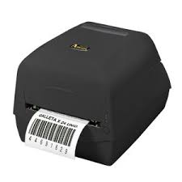 |  | 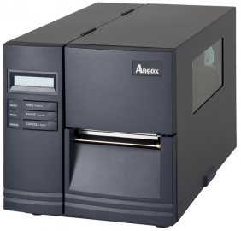 |  | 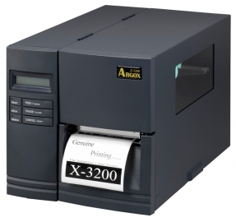 |  | 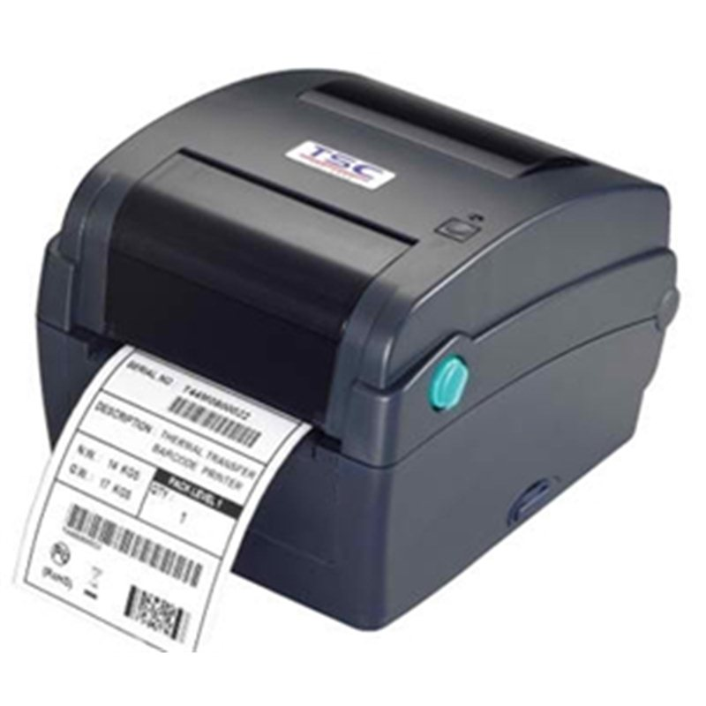 |  | 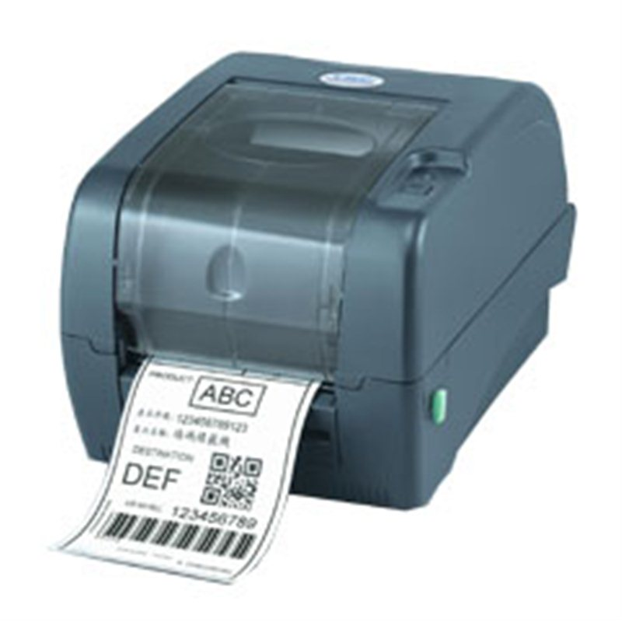
PRECIO SOLES | S/.1,013.45 | PRECIO SOLES | S/.2,150.97 | PRECIO SOLES | S/.3,226.46 | PRECIO SOLES | S/.573.30 | PRECIO SOLES | S/.580.56
PRECIO DOLARES | $324.82 | PRECIO DOLARES | $689.42 | PRECIO DOLARES | $1,034.12 | PRECIO DOLARES | $183.75 | PRECIO DOLARES | $186.08
CARACTERISTICAS |  | CARACTERISTICAS |  | CARACTERISTICAS |  | CARACTERISTICAS |  | CARACTERISTICAS
Resolución de impresión | 203 dpi | Peso | 11 kg | Peso | 11 kg | Resolución de impresión | 300 ppp | Método de impresión | Transferencia térmica
Velocidad de impresión | 2 ~ 4 ips (102 mm/s) | Memoria interna | 4 MB | Memoria interna | 16 MB | Memoria interna | 8 MB de memoria SDRAM | Memoria interna | 8 MB de memoria SDRAM
Longitud de impresión | Máx. 4.1 (2540 mm) / Mín. 0.2 (5mm) | Memoria Flash | 8 MB | Memoria Flash | 8 MB | Memoria Flash | 4 MB de memoria flash | Memoria Flash | hasta 4 GB
Rollo de ribbon | Máx.: 2.6 (67mm) | Resolución máxima | 203 x 203 DPI | Resolución máxima | 300 x 300 DPI |  |  | Diámetro Núcleo de Etiqueta | 25.4 ~ 76.2 mm (1” ~ 3”)
Peso | 2.1kgs | Velocidad de impresión | 51 mm/seg | Velocidad de impresión | 127 mm/seg | Velocidad de impresión |  | Velocidad de impresión | 177,8 mm (7 pulgadas) por segundo
Capacidad m áxima de rol lo OD | 5 (127 mm ) / Tamaño de núcleo : 1 (25.4mm) | Tecnología de impresión | Térmica directa / transferencia térmica | Sistema operativo Windows soportado | Windows 2000, Windows 2000 Professional, Windows 7 Home Basic, Windows 7 Home Basic x64, Windows 7 Home Premium, Windows 7 Home Premium x64, Windows 7 Professional, Windows 7 Professional x64, Windows 7 Starter, Windows 7 Starter x64, Windows 7 Ultimate, | Interfaces | Ethernet interna, USB 2.0, serie y paralelo | Interfaces | Interfaces paralelo, serie y USB 2.0
Software Emulación | PPLA, PPLB | Ancho de papel soportado | 11,2 cm | Ancho de papel soportado | 25 cm | Ancho de papel soportado | 10,16 cm (4 pulgadas) | Capacidad de cintas | 300 m (984’)
Memoria | 8MB DRAM (5MB disponible al usuario) | Máximo diámetro del rollo | 20,3 cm | Máximo diámetro del rollo | 20,3 cm | Máximo diámetro del rollo |  | Capacidad de rollos de etiquetas | hasta 213 mm (8.4”) OD
Ambiente de operación Temperatura de operación | 4ºC~38ºC | Diámetro de núcleo | 7,6 cm | Diámetro de núcleo | 7,6 cm | Diámetro de núcleo |  | Tipo de Etiqueta | Continuas, troqueladas, marca negra, plegadas, muesca (rebobinado hacia fuera)
Edición de etiquetas: | Window Driver , Bartender | Grosor de medios | 0,254 mm | Grosor de medios | 0.0635 - 0.254 mm | Grosor de medios |  | Ancho de Etiqueta | 20 ~ 112 mm (0.78” ~ 4.4”)
Ancho de impresión | 4.1 (104 mm) | Máxima longitud de media | 127 cm | Ancho de listón | 11,2 cm | Procesador | veloz a 200 MHz | Grosor de Etiqueta | 0.06 ~ 0.19 mm (2.36 ~ 7.48 mil)

CONTENIDO DEL PAQUETE |  | CONTENIDO DEL PAQUETE |  | CONTENIDO DEL PAQUETE |  | CONTENIDO DEL PAQUETE |  | CONTENIDO DEL PAQUETE

MINICODIGO | 306.08 | MINICODIGO |  | MINICODIGO | 2000 | MINICODIGO |  | MINICODIGO
CODIGO | 306.08 | CODIGO |  | CODIGO | 2000 | CODIGO |  | CODIGO
MODELO | TSC TTP244 | MODELO |  | MODELO | ZEBRA GK-420T | MODELO |  | MODELO
 |  | OFERTA3 |  | OFERTA
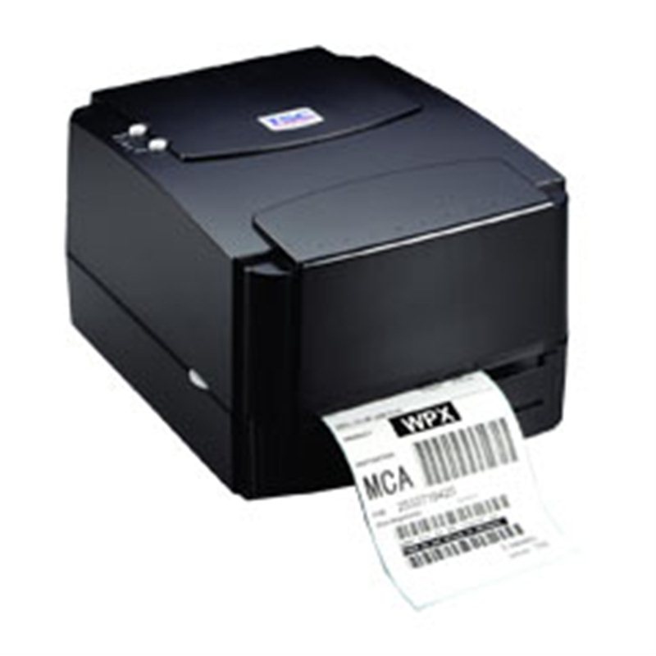 |  | 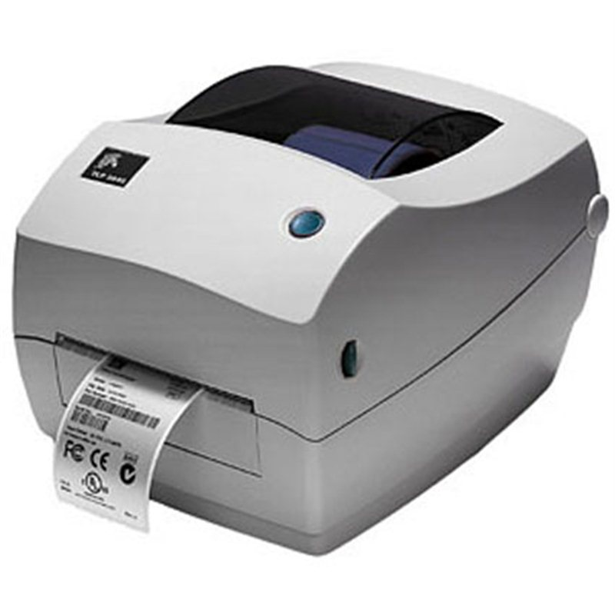 |  | 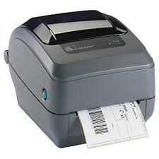
PRECIO SOLES | S/.376.48 | PRECIO SOLES | S/.0.00 | PRECIO SOLES | S/.2,460.00 | PRECIO SOLES | S/.0.00 | PRECIO SOLES | S/.0.00
PRECIO DOLARES | $120.67 | PRECIO DOLARES | $0.00 | PRECIO DOLARES | $788.46 | PRECIO DOLARES | $0.00 | PRECIO DOLARES | $0.00
CARACTERISTICAS |  | CARACTERISTICAS |  | CARACTERISTICAS |  | CARACTERISTICAS |  | CARACTERISTICAS
Resolución de impresión | 8 puntos/mm (203 DPI) |  |  | Métodos de impresión: | Transferencia Térmica
Velocidad de impresión | 127 mm (5”)/segundo |  |  | Lenguajes de Programación: | EPL y ZPL como estándar
Longitud de impresión | 300 mts |  |  | Construcción: | Estructura de doble pared
Rollo de ribbon | hasta 300 mts |  |  | Cadena de suministro: | Etiquetado de procesos, productos y envíos.
Peso | 2.5 kg (5.51 lbs) |  |  | Correos / Paquetería: | Franqueo electrónico, Etiquetado de direcciones.
Capacidad m áxima de rol lo OD | 108 mm (4.25“ |  |  | Conectividad triple: | USB, paralelo y serial
Método de Impresión | Transferencia Térmica / Térmico Directo |  |  | resolucion: | 203 dpi/ 8 puntos por mm
Memoria | 8MB SDRAM, 4MB |  |  | maxima velocidad de impresion: | 5” / 127mm por segundo
Ambiente de operación Temperatura de operación | Cumple con RoHS, WEEE |  |  | area de impresion maxima: | Ancho: 4.09 “/ 104 mm Largo: 39 “/ 991 mm
Procesador | CPU RISC de 32-bits |  |  | caracteristicas fisicas: | Ancho: 7.6 “/ 193 mm Altura: 7.5 “/ 191 mm Volumen: 10.0 “/ 254 mm Peso: 4.6 lbs./2.1 Kg
Ancho de impresión | 108 mm (4.25“ |  |  | especificaiones suministros: | Ancho de etiqueta y liner: 0.75” / 19mm hasta 4.25” / 108mm Ancho del ribbon: 1.33 “/ 34 mm hasta 4.3”/ 109.2 mm Largo del ribbon: 74m

CONTENIDO DEL PAQUETE |  | CONTENIDO DEL PAQUETE |  | CONTENIDO DEL PAQUETE |  | CONTENIDO DEL PAQUETE |  | CONTENIDO DEL PAQUETE

MINICODIGO |  | MINICODIGO |  | MINICODIGO |  | MINICODIGO |  | MINICODIGO
CODIGO |  | CODIGO |  | CODIGO |  | CODIGO |  | CODIGO
MODELO |  | MODELO |  | MODELO |  | MODELO |  | MODELO
OFERTA1 |  |  |  | OFERTA2

PRECIO SOLES | S/.0.00 | PRECIO SOLES | S/.0.00 | PRECIO SOLES | S/.0.00 | PRECIO SOLES | S/.0.00 | PRECIO SOLES | S/.0.00
PRECIO DOLARES | $0.00 | PRECIO DOLARES | $0.00 | PRECIO DOLARES | $0.00 | PRECIO DOLARES | $0.00 | PRECIO DOLARES | $0.00
CARACTERISTICAS |  | CARACTERISTICAS |  | CARACTERISTICAS |  | CARACTERISTICAS |  | CARACTERISTICAS

CONTENIDO DEL PAQUETE |  | CONTENIDO DEL PAQUETE |  | CONTENIDO DEL PAQUETE |  | CONTENIDO DEL PAQUETE |  | CONTENIDO DEL PAQUETE

